レイアウト図
画面レイアウト定義
画面情報 | 画面名称 | コロナ管理サイトtop画面
 | 概要 | 全国・各都道府県のコロナに関係する情報を確認できる画面。
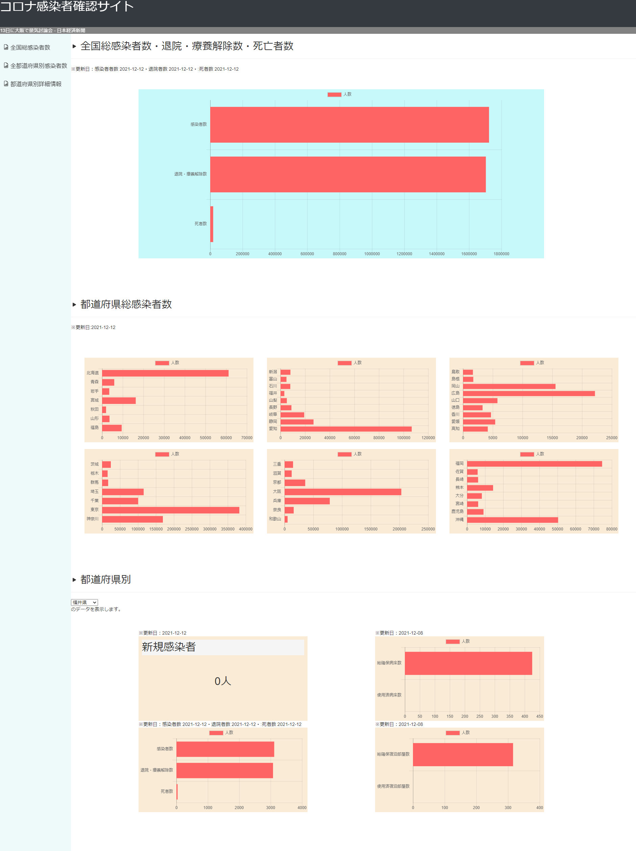
①
レイアウト図

②

④

➂

⑤

⑥

⑦
⑨

⑧
⑩

